UML
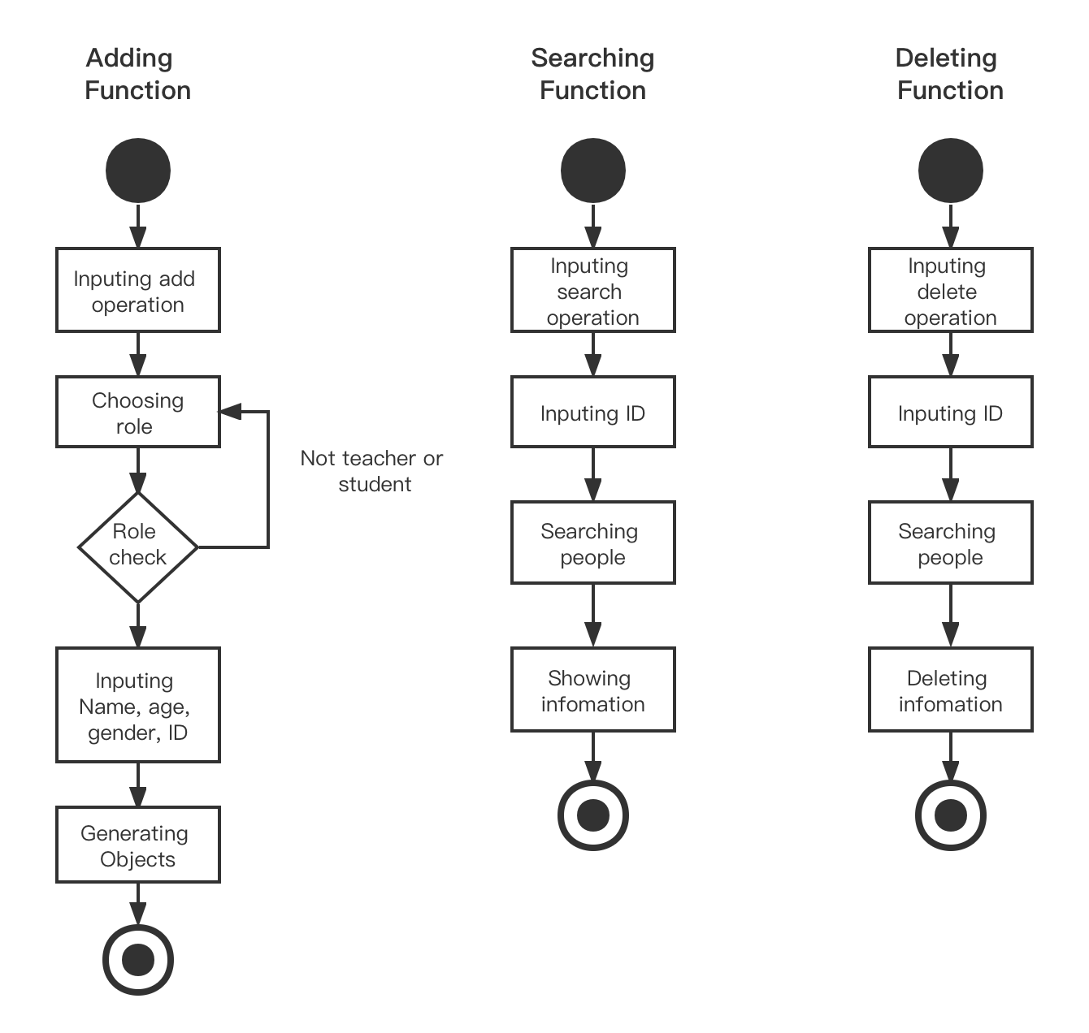
クラス図（UML形式）

class Person
+ name: String
+ age: int
+ gender: String
+ int: id
+ getName() : String
+ getAge() : int
+ getGender() : String
+ getID() : int
+ getCheckInData() : String
+ setName() : void
+ setAge() : void
+ setGender() : void
+ setID() : void
+ SetCheckInData() : void

Interface study
+ study() : void

Interface teach
+ teach() : void

class Student
+ study() : void
class Teacher
+ teach() : void

 | Activity Diagram

